修（30）
長期修繕計画（参考）

 |  |  |  |  |  |  |  |  |  |  |  |  |  |  |  |  |  |  |  |  |  |  |  |  |  |  |  |  |  |  |  |  |  |  |  |  |  |  |  |  |  |  |  |  | （千円 税抜）
修繕 | 西暦 | 緊急 | 短期 | 2009 | 2010 | 2011 | 2012 | 2013 | 2014 | 2015 | 2016 | 2017 | 2018 | 2019 | 2020 | 2021 | 2022 | 2023 | 2024 | 2025 | 2026 | 2027 | 2028 | 2029 | 2030 | 2031 | 2032 | 2033 | 2034 | 2035 | 2036 | 2037 | 事業期間 | 2038 | 2039 | 2040 | 2041 | 2042 | 2043 | 2044 | 2045 | 2046 | 2047 | 2048 | 合計
更新費 | 和暦 | 修繕 | 修繕 | H21 | H22 | H23 | H24 | H25 | H26 | H27 | H28 | H29 | H30 | R1 | R2 | R3 | R4 | R5 | R6 | R7 | R8 | R9 | R10 | R11 | R12 | R13 | R14 | R15 | R16 | R17 | R18 | R19 | 合計 | R20 | R21 | R22 | R23 | R24 | R25 | R26 | R27 | R28 | R29 | R30
（千円） | 経過年 | 費用 | 費用 | 1 | 2 | 3 | 4 | 5 | 6 | 7 | 8 | 9 | 10 | 11 | 12 | 13 | 14 | 15 | 16 | 17 | 18 | 19 | 20 | 21 | 22 | 23 | 24 | 25 | 26 | 27 | 28 | 29 |  | 30 | 31 | 32 | 33 | 34 | 35 | 36 | 37 | 38 | 39 | 40
建築関係 |  | 0 | 0 | 0 | 585 | 860 | 585 | 21,654 | 1,445 | 11,259 | 585 | 860 | 102,082 | 0 | 1,445 | 0 | 11,844 | 80,037 | 0 | 0 | 860 | 328 | 210,674 | 12,119 | 328 | 0 | 860 | 49,157 | 4,039 | 860 | 11,586 | 0 | 290,812 | 211,900 | 328 | 0 | 860 | 328 | 388,595 | 384,811 | 328 | 0 | 860 | 763,936 | 2,275,999
電気設備 |  | 0 | 0 | 0 | 153 | 0 | 458 | 3,803 | 1,016 | 118 | 64,891 | 0 | 15,323 | 0 | 1,321 | 654 | 271 | 18,391 | 0 | 0 | 1,016 | 0 | 35,271 | 29,903 | 153 | 0 | 65,754 | 40,205 | 30,592 | 0 | 576 | 0 | 203,470 | 218,996 | 975,785 | 64,891 | 0 | 153 | 23,791 | 31,106 | 0 | 153 | 654 | 229,522 | 1,854,918
衛生設備 |  | 0 | 0 | 0 | 0 | 1,927 | 2,047 | 20,815 | 1,989 | 5,298 | 97,740 | 1,927 | 29,034 | 0 | 4,036 | 0 | 5,298 | 68,110 | 0 | 0 | 1,989 | 0 | 84,131 | 7,225 | 0 | 0 | 99,729 | 80,064 | 0 | 1,927 | 7,345 | 0 | 282,410 | 346,302 | 0 | 97,740 | 1,927 | 0 | 26,863 | 4,036 | 0 | 0 | 1,927 | 199,012 | 1,198,438
空調設備 |  | 0 | 0 | 0 | 3,856 | 320 | 19,655 | 11,784 | 4,863 | 5,324 | 22,993 | 320 | 36,511 | 0 | 23,887 | 0 | 9,179 | 145,125 | 0 | 0 | 4,863 | 0 | 126,566 | 18,944 | 3,856 | 0 | 35,405 | 11,784 | 4,156 | 320 | 24,979 | 0 | 230,874 | 461,046 | 4,407 | 22,993 | 320 | 3,856 | 17,108 | 24,187 | 0 | 3,856 | 320 | 266,630 | 1,319,413
その他設備 |  | 0 | 0 | 0 | 0 | 219 | 0 | 0 | 219 | 0 | 0 | 219 | 438 | 0 | 219 | 0 | 0 | 5,908 | 0 | 0 | 219 | 0 | 438 | 219 | 0 | 0 | 219 | 0 | 0 | 219 | 0 | 0 | 1,313 | 25,687 | 0 | 0 | 219 | 0 | 0 | 219 | 0 | 0 | 219 | 438 | 35,315
小計 |  | 0 | 0 | 0 | 4,593 | 3,327 | 22,745 | 58,056 | 9,532 | 21,999 | 186,209 | 3,327 | 183,388 | 0 | 30,907 | 654 | 26,592 | 317,570 | 0 | 0 | 8,947 | 328 | 457,080 | 68,410 | 4,336 | 0 | 201,967 | 181,212 | 38,786 | 3,327 | 44,486 | 0 | 1,008,879 | 1,263,931 | 980,520 | 185,624 | 3,327 | 4,336 | 456,357 | 444,358 | 328 | 4,008 | 3,981 | 1,459,538
諸経費 | 30% | 0 | 0 | 0 | 1,378 | 998 | 6,823 | 17,417 | 2,860 | 6,600 | 55,863 | 998 | 55,016 | 0 | 9,272 | 196 | 7,978 | 95,271 | 0 | 0 | 2,684 | 98 | 137,124 | 20,523 | 1,301 | 0 | 60,590 | 54,363 | 11,636 | 998 | 13,346 | 0 | 302,664 | 379,179 | 294,156 | 55,687 | 998 | 1,301 | 136,907 | 133,307 | 98 | 1,203 | 1,194 | 437,861
合計 |  | 0 | 0 | 0 | 5,971 | 4,324 | 29,568 | 75,473 | 12,391 | 28,598 | 242,071 | 4,324 | 238,404 | 0 | 40,179 | 851 | 34,570 | 412,841 | 0 | 0 | 11,631 | 426 | 594,203 | 88,933 | 5,637 | 0 | 262,558 | 235,575 | 50,422 | 4,324 | 57,832 | 0 | 1,311,542 | 1,643,110 | 1,274,676 | 241,311 | 4,324 | 5,637 | 593,264 | 577,665 | 426 | 5,211 | 5,175 | 1,897,399
累計 |  | 0 | 0 | 0 | 5,971 | 10,296 | 39,864 | 115,337 | 127,728 | 156,327 | 398,398 | 402,722 | 641,126 | 641,126 | 681,305 | 682,156 | 716,726 | 1,129,566 | 1,129,566 | 1,129,566 | 1,141,197 | 1,141,623 | 1,735,827 | 1,824,760 | 1,830,397 | 1,830,397 | 2,092,955 | 2,328,530 | 2,378,952 | 2,383,277 | 2,441,109 | 2,441,109 | 25,829,266 | 4,084,219 | 5,358,894 | 5,600,205 | 5,604,529 | 5,610,166 | 6,203,431 | 6,781,096 | 6,781,522 | 6,786,733 | 6,791,908 | 8,689,307 | -
比率 |  | - | - | 0.0% | 0.1% | 0.1% | 0.7% | 1.8% | 0.3% | 0.7% | 5.9% | 0.1% | 5.8% | 0.0% | 1.0% | 0.0% | 0.8% | 10.1% | 0.0% | 0.0% | 0.3% | 0.0% | 14.5% | 2.2% | 0.1% | 0.0% | 6.4% | 5.8% | 1.2% | 0.1% | 1.4% | 0.0% |  | 40.2% | 31.2% | 5.9% | 0.1% | 0.1% | 14.5% | 14.1% | 0.0% | 0.1% | 0.1% | 46.5% | -

提案時の修繕費 |  | 0 | 0 | 9,694 | 11,590 | 14,601 | 24,735 | 65,982 | 37,864 | 9,873 | 47,000 | 14,400 | 184,912 | 32,489 | 132,871 | 9,204 | 13,233 | 191,551 | 35,043 | 9,260 | 32,594 | 9,040 | 309,668 | - | - | - | - | - | - | - | - | - |  | - | - | - | - | - | - | - | - | - | - | - | 1,195,605
累計 |  | 0 | 0 | 9,694 | 21,284 | 35,885 | 60,620 | 126,602 | 164,467 | 174,340 | 221,340 | 235,740 | 420,652 | 453,140 | 586,012 | 595,215 | 608,449 | 800,000 | 835,043 | 844,304 | 876,898 | 885,938 | 1,195,605 | - | - | - | - | - | - | - | - | - |  | - | - | - | - | - | - | - | - | - | - | - | -
 |  |  |  |  |  |  |  |  |  |  |  |  |  |  |  |  |  |  | ※16～20年目は参考値

実績 |  | 0 | 0 | 16,621 | 25,852 | 24,932 | 29,862 | 34,741 | 59,009 | 84,958 | 100,862 | 100,495 | 175,375 | 131,175 | 101,190 | 96,250 | 103,300 | 133,850 | - | - | - | - | - | - | - | - | - | - | - | - | - | - |  | - | - | - | - | - | - | - | - | - | - | - | 1,218,472
累計 |  | 0 | 0 | 16,621 | 42,473 | 67,405 | 97,267 | 132,008 | 191,017 | 275,975 | 376,837 | 477,332 | 652,707 | 783,882 | 885,072 | 981,322 | 1,084,622 | 1,218,472 | - | - | - | - | - | - | - | - | - | - | - | - | - | - |  | - | - | - | - | - | - | - | - | - | - | - | -
 |  |  |  |  |  |  |  |  |  |  |  |  |  |  | ※12～15年目は計画値
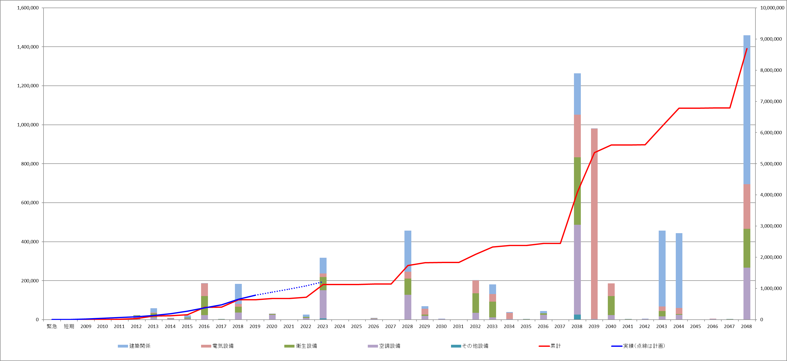

0年目
5年目
10年目
15年目
20年目
25年目
30年目
35年目

第1期事業

第2期事業

→計画

※グラフ上段の表はエクセルの端数処理により算出された累計を表記、グラフ下段の集計表は上段表の表記された数値を参照し計算し累計を算出しているため、上段と下段の累計に端数処理方法の違いによる誤差が生じている。

【凡例について】
累計 ：本算定方式で算出した各年における修繕更新費の累計
実績（点線は計画）：第1期事業期間中において、実際に修繕や更新にかけた費用（実線）及び今後事業終了までに計上する予定の費用（点線）
（点線は参考）

